2022_09_data
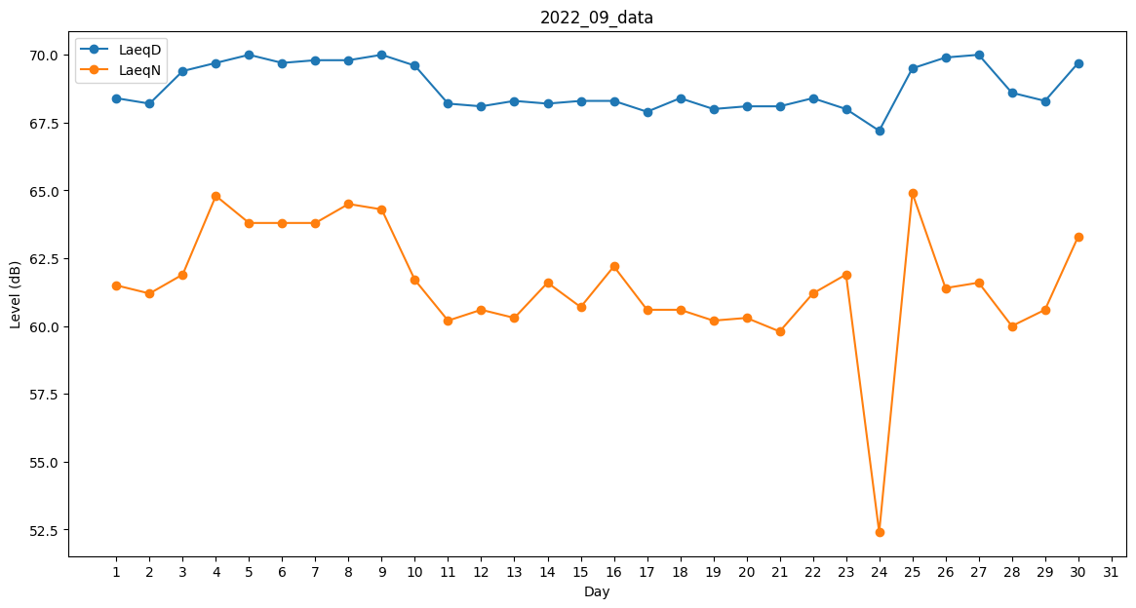
Day | LaeqD | LaeqN
1 | 68.4 | 61.5
2 | 68.2 | 61.2
3 | 69.4 | 61.9
4 | 69.7 | 64.8
5 | 70 | 63.8
6 | 69.7 | 63.8
7 | 69.8 | 63.8
8 | 69.8 | 64.5
9 | 70 | 64.3
10 | 69.6 | 61.7
11 | 68.2 | 60.2
12 | 68.1 | 60.6
13 | 68.3 | 60.3
14 | 68.2 | 61.6
15 | 68.3 | 60.7
16 | 68.3 | 62.2
17 | 67.9 | 60.6
18 | 68.4 | 60.6
19 | 68 | 60.2
20 | 68.1 | 60.3
21 | 68.1 | 59.8
22 | 68.4 | 61.2
23 | 68 | 61.9
24 | 67.2 | 52.4
25 | 69.5 | 64.9
26 | 69.9 | 61.4
27 | 70 | 61.6
28 | 68.6 | 60
29 | 68.3 | 60.6
30 | 69.7 | 63.3

